Perbaikan


 | BORNEO NETCOM

 | Jl. Basuki Rahmat RT.01 Agung
 | Kec. Tanjung Kab. Tabalong Kal-Sel
 | HP/WA. 0822 5224 5224 E-mail: borneonetcomtanjung@gmail.com

 |  |  |  | Tanjung, 07 Agustus 2025
 |  |  |  | Kepada Tuan/Nyonya . . . . . . . . . . . . . . . . . . . . . . . .

NO. | NAMA BARANG | Qty | Sat | HARGA | JUMLAH
1 | Service Cuci AC | 7 | Lot | Rp150,000 | Rp1,050,000
2 | Isi Freon R32 | 3 | Lot | Rp250,000 | Rp750,000
3 | Perbaikan Sensor Remote | 1 | Lot | Rp100,000 | Rp100,000

TOTAL |  |  |  |  | Rp1,900,000

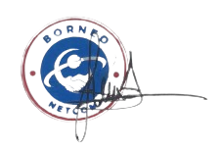
Hormat Kami |  |  |  | Penerima

Note :
* Barang yang sudah dibeli tidak bisa di tukar atau kembalikan kecuali ada perjanjian terlebih dahulu.

